Presupuesto
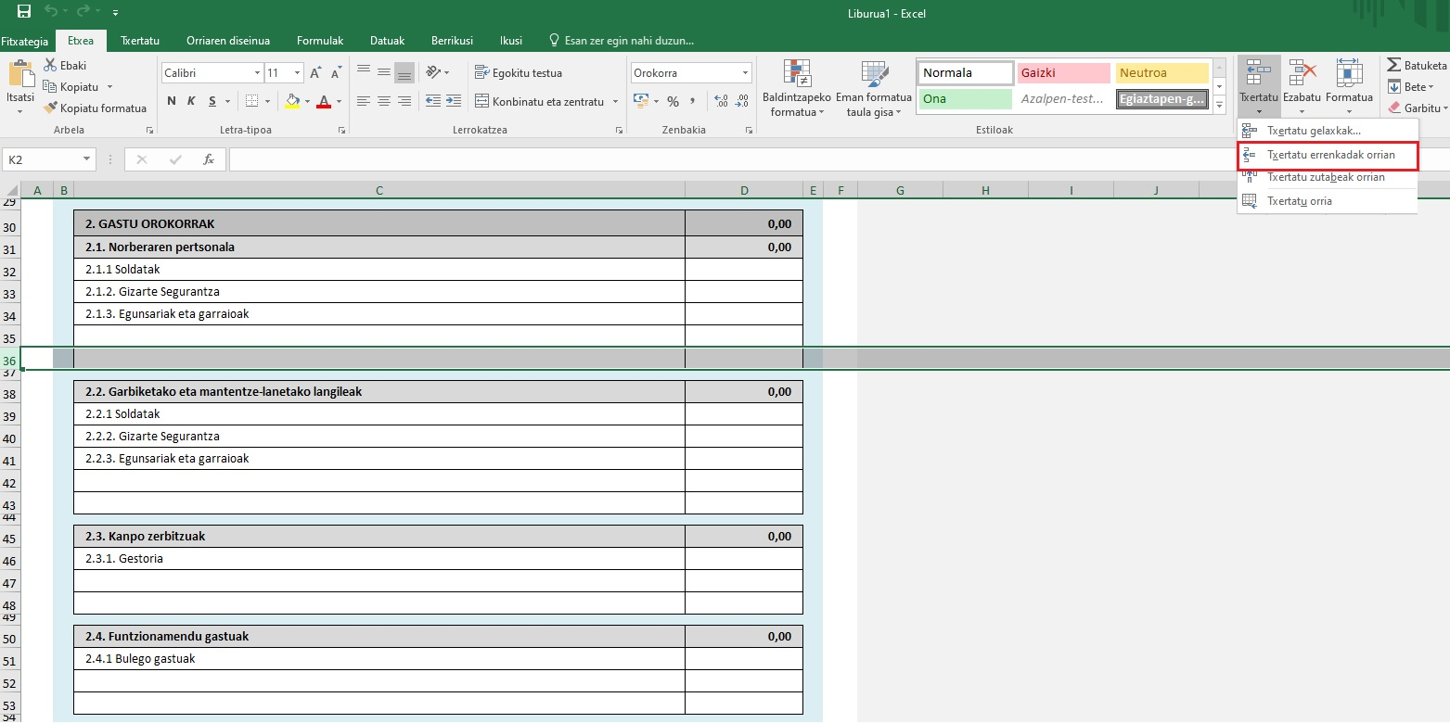
AURREKONTUA

ESKATZAILEA ETA PROIKETUA

 | (Eskatzailea)
 | (Proiektuaren izena)

GASTUAK

 | 1. Langile-gastuak: | 0.00 | #REF!

 | 2. Funtzionamendu-gastuak: | 0.00 | #REF!

 | 3. Bestelako gastuak | 0.00 | #REF!

 | Gastuak guztira | 0.00

DIRU-SARRERAK

 | 1. Eskatzailearen ekarpena: | 0.00

 | 2. Entitate pribatuen ekarpenak | 0.00

 | 3. Entitate publikoen ekarpenak | 0.00
 | 3.1. Eusko Jaurlaritzari eskatutako diru-laguntza

 | 4. Bestelako sarrerak | 0.00

 | Diru-sarrerak guztira | 0.00

LABURPENA

 | GASTUAK | 0.00
 | 1. Langile-gastuak: | 0.00
 | 2. Funtzionamendu-gastuak: | 0.00
 | 3. Bestelako gastuak | 0.00

 | DIRU-SARRERAK | 0.00
 | 1. Eskatzailearen ekarpena: | 0.00 | #REF!
 | 2. Entitate pribatuen ekarpenak | 0.00
 | 3. Entitate publikoen ekarpenak | 0.00
 | 4. Bestelako sarrerak | 0.00

 | Total (Ingresos - Gastos) = 0 | 0.00

Datuen babesari buruzko informazio oinarrizkoa

 | Eskabidean agertzen diren datu pertsonalak erabiliko dira, eta tratamendu-jarduera honi erantsiko zaizkio Kultura eta sormen eremura bideratutako laguntzak eta dirulaguntzak. *Arduraduna: Kultura Sustatzeko Zuzendaritza, Kultura eta Hizkuntza Politika Saila *Helburua: Kultura eta sormen sektoreko laguntza ekonomikoak eta diru-laguntzak kudeatzea. *Legitimazioa: Tratamendua beharrezkoa da, interes publikoaren aldeko eginkizunen bat betetzeko edo tratamenduaren arduradunari emandako botere publikoak betetzeko jardunean. *Hartzaileak: Gaiaren gaineko eskumena duten Administrazioak *Eskubideak: Datuak eskuratzeko, zuzentzeko eta ezabatzeko eskubidea duzu, baita informazio gehigarrian jasotzen diren bestelako eskubide batzuk ere. *Informazio osagarria: Gure web-orrian kontsulta dezakezu Datuen Babesari buruzko informazio gehigarri eta zehaztua
 | https://www.euskadi.eus/informazio-klausulak/web01-sedepd/eu/gardentasuna/024300-capa2-eu.shtml

Nola txertatu lerroa

 | 1 - Hautatu errenkada bat jarri nahi duzun ataleko AZKEN LERROA
 | 2 - Sakatu txertatu -> Txertatu errenkadak orrian

